Experimental Procedure
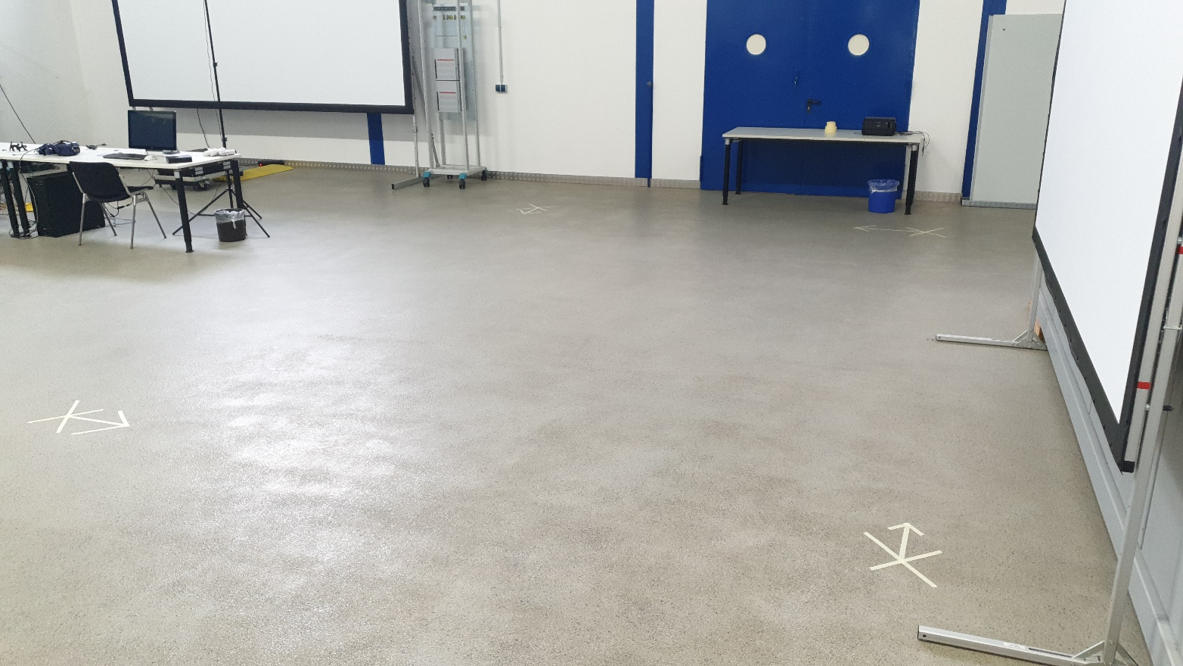
Focus on reproducibility
Experiments were taken on February 2021 with newest SDKs on newest supported Unity version

Translation testtrack is a square 6 by 4 metres (measured and prepared with a meterstick with precision class III)
Testtrack is visualized in Unity and in real world
The whole time CPU & GPU workload will be tracked
Unity project will be used as compiled standard release build with default very low graphic settings (except V-Sync on) with a 2732 x 2048 resolution (iPad 2 Pro).

Unity scene basic workload (without tracking system):
CPU usage: | 7%
GPU usage: | 27%

3 Test procedures:

Translation only test: (35 to 45 seconds)

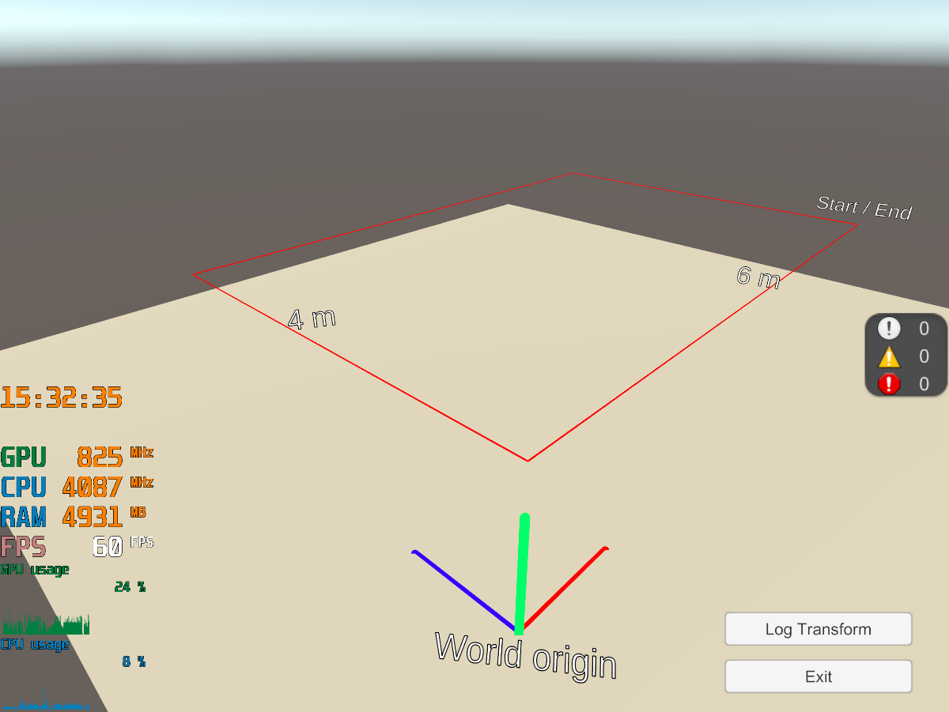
1) User holds device as still as possible 1.4 m above ground (near to chest height)
2) User starts at Start/End-point in real world and ensure that tracking device inital offset is at virtual Start/End-point & logs transform
3) User moves first 4 metres to next corner without turning & logs transform
4) 6 metres to second corner without turning & log transform
5) 4 metres to last corner without turning & log transform
6) 6 metres back to start without turning & log transform

Rotation only test: (35 to 45 seconds)

1) Log Transform
2) User rotates device around 360° to virtual X-axis & logs transform
3) 360° to virtual Z-axis & log transform
4) -360° to virtual Y-axis & log transform
5) 360° to virtual Y-axis & log transform
6) -360° to virtual Z-axis & log transform
7) -360° to virtual X-axis & log transform

Loop Correction test: (100 to 120 seconds)

1) User holds device as still as possible 1.4 m above ground (near to chest height)
2) User starts at Start/End-point in real world and ensure that tracking device inital offset is at virtual Start/End-point & logs transform
3) User moves first 4 metres to next corner & logs transform
4) User turns 90° & logs transform
5) Move 6 metres to next corner & log transform
6) Turn 90° & log transform
7) Move 4 metres to next corner & log transform
8) Turn 90° & log transform
9) Move 6 metres to next corner & log transform
10) Turn 90° to inital position & log transform
11) Repeat from 1) one more time

The evaluation of only one rotation test showed that the test suffers too much from human inaccuracy. One problem was the torsion of the USB connection cable, another was the human-estimated angle and orientation in the reference range of the tracking device, and finally the IMU center axis of the device is not visible to the tester, so he cannot orient himself exactly around which axis he is rotating the device. The test is therefore classified as unusable.

 |  |  | * = Distance between two measuring points
Target Data: |  |  | ** = Rotation between two measuring points

Rotation Test |  | Target Position [m] | Target Rotation [°] [Order: YXZ] | Travel Distance [m]* | Absolute Rotation [°]** | Total Travel Distance [m] | Total Absolute Rotation [°]
#1 | x | 6 | 0 | 0 | 0 | 0 | 0
 | y | 1.4 | 0 | 0 | 0
 | z | 0 | 0 | 0 | 0
#2 | x | 6 | 0 | 0 | 360 | 0 | 360
 | y | 1.4 | 0 | 0 | 0
 | z | 0 | 0 | 0 | 0
#3 | x | 6 | 0 | 0 | 0 | 0 | 360
 | y | 1.4 | 0 | 0 | 0
 | z | 0 | 0 | 0 | 360
#4 | x | 6 | 0 | 0 | 0 | 0 | 360
 | y | 1.4 | 0 | 0 | -360
 | z | 0 | 0 | 0 | 0
#5 | x | 6 | 0 | 0 | 0 | 0 | 360
 | y | 1.4 | 0 | 0 | 360
 | z | 0 | 0 | 0 | 0
#6 | x | 6 | 0 | 0 | 0 | 0 | 360
 | y | 1.4 | 0 | 0 | 0
 | z | 0 | 0 | 0 | -360
#7 | x | 6 | 0 | 0 | -360 | 0 | 360
 | y | 1.4 | 0 | 0 | 0
 | z | 0 | 0 | 0 | 0

Translation Test |  | Target Position [m] | Target Rotation [°] [Order: YXZ] | Travel Distance [m]* | Absolute Rotation [°]** | Total Travel Distance [m] | Total Absolute Rotation [°]
#1 | x | 6 | 0 | 0 | 0 | 0 | 0
 | y | 1.4 | 0 | 0 | 0
 | z | 0 | 0 | 0 | 0
#2 | x | 6 | 0 | 0 | 0 | 4 | 0
 | y | 1.4 | 0 | 0 | 0
 | z | 4 | 0 | 4 | 0
#3 | x | 0 | 0 | 6 | 0 | 6 | 0
 | y | 1.4 | 0 | 0 | 0
 | z | 4 | 0 | 0 | 0
#4 | x | 0 | 0 | 0 | 0 | 4 | 0
 | y | 1.4 | 0 | 0 | 0
 | z | 0 | 0 | 4 | 0
#5 | x | 6 | 0 | 6 | 0 | 6 | 0
 | y | 1.4 | 0 | 0 | 0
 | z | 0 | 0 | 0 | 0

Loop Correction Test |  | Target Position [m] | Target Rotation [°] [Order: YXZ] | Travel Distance [m]* | Absolute Rotation [°]** | Total Travel Distance [m] | Total Absolute Rotation [°]
#1 | x | 6 | 0 | 0 | 0 | 0 | 0
 | y | 1.4 | 0 | 0 | 0
 | z | 0 | 0 | 0 | 0
#2 | x | 6 | 0 | 0 | 0 | 4 | 0
 | y | 1.4 | 0 | 0 | 0
 | z | 4 | 0 | 4 | 0
#3 | x | 6 | 0 | 0 | 0 | 0 | 90
 | y | 1.4 | 270 | 0 | 90
 | z | 4 | 0 | 0 | 0
#4 | x | 0 | 0 | 6 | 0 | 6 | 0
 | y | 1.4 | 270 | 0 | 0
 | z | 4 | 0 | 0 | 0
#5 | x | 0 | 0 | 0 | 0 | 0 | 90
 | y | 1.4 | 180 | 0 | 90
 | z | 4 | 0 | 0 | 0
#6 | x | 0 | 0 | 0 | 0 | 4 | 0
 | y | 1.4 | 180 | 0 | 0
 | z | 0 | 0 | 4 | 0
#7 | x | 0 | 0 | 0 | 0 | 0 | 90
 | y | 1.4 | 90 | 0 | 90
 | z | 0 | 0 | 0 | 0
#8 | x | 6 | 0 | 6 | 0 | 6 | 0
 | y | 1.4 | 90 | 0 | 0
 | z | 0 | 0 | 0 | 0
#9 | x | 6 | 0 | 0 | 0 | 0 | 90
 | y | 1.4 | 0 | 0 | 90
 | z | 0 | 0 | 0 | 0

Evaluation
Intel T265 |  | Zed Mini
Estimated Hardware Workload | Workload | Estimated Hardware Workload | Workload
CPU | 13% | CPU | 33%
GPU | 3% | GPU | 11%
Intel T265 Translation Test - Total position drift [%]
 | arithmetic | #1 | #2 | #3
Start/End | 0.0 | 0.0 | 0.0 | 0.0
1. Corner | 14.2 | 20.7 | 9.6 | 18.5
2. Corner | 14.8 | 21.3 | 10.3 | 17.1
3. Corner | 18.7 | 24.8 | 17.6 | 19.6
Start/End | 0.4 | 0.3 | 1.3 | 0.5
Zed Mini Translation Test - Total position drift [%]
 | arithmetic | #1 | #2 | #3
Start/End | 0.0 | 0.0 | 0.0 | 0.0
1. Corner | 4.9 | 9.6 | 2.1 | 3.7
2. Corner | 13.4 | 14.8 | 11.1 | 14.7
3. Corner | 28.2 | 32.3 | 23.2 | 29.2
Start/End | 30.9 | 31.7 | 32.3 | 28.8

Intel T265 Loop Correction Test - Total position drift [%]
 | #1 | #2 | #3 | arithmetic
Start/End | 0.0 | 0.0 | 0.0 | 0.0
1. Corner | 11.7 | 15.9 | 8.3 | 11.7
2. Corner | 12.9 | 19.1 | 10.8 | 14.2
3. Corner | 15.4 | 26.9 | 16.4 | 19.2
Start/End | 13.1 | 6.8 | 26.9 | 11.7
1. Corner | 11.3 | 14.4 | 9.4 | 11.4
2. Corner | 12.8 | 19.1 | 38.2 | 22.2
3. Corner | 16.0 | 23.9 | 62.4 | 33.0
Start/End | 2.7 | 5.3 | 3.0 | 3.6
Zed Mini Loop Correction Test - Total position drift [%]
 | #1 | #2 | #3 | arithmetic
Start/End | 0.0 | 0.0 | 0.0 | 0.0
1. Corner | 3.0 | 3.9 | 4.8 | 3.3
2. Corner | 26.4 | 30.1 | 31.5 | 28.9
3. Corner | 49.1 | 40.9 | 49.7 | 45.7
Start/End | 37.8 | 39.8 | 38.4 | 37.0
1. Corner | 4.3 | 3.9 | 4.0 | 3.0
2. Corner | 23.5 | 29.0 | 19.7 | 23.7
3. Corner | 25.7 | 57.4 | 37.6 | 38.7
Start/End | 25.6 | 39.7 | 28.9 | 29.9

Intel T265 Loop Correction Test - Total rotation drift [%]
 | #1 | #2 | #3 | arithmetic
Start/End | 0.0 | 0.0 | 0.0 | 0.0
90° Left Turn | 5.8 | 5.4 | 3.8 | 5.0
90° Left Turn | 9.9 | 5.7 | 7.8 | 7.8
90° Left Turn | 8.5 | 4.7 | 4.7 | 6.0
90° Left Turn (initial position) | 9.2 | 5.2 | 8.3 | 7.6
90° Left Turn | 8.6 | 5.6 | 7.8 | 7.4
90° Left Turn | 9.1 | 7.9 | 7.1 | 8.0
90° Left Turn | 7.8 | 6.4 | 7.8 | 7.3
90° Left Turn (initial position) | 10.2 | 6.3 | 10.9 | 9.1
Zed Mini Loop Correction Test - Total rotation drift [%]
 | #1 | #2 | #3 | arithmetic
Start/End | 0.0 | 0.0 | 0.0 | 00
90° Left Turn | 9.8 | 9.5 | 11.9 | 10
90° Left Turn | 7.7 | 10.6 | 4.6 | 08
90° Left Turn | 6.9 | 11.1 | 11.3 | 10
90° Left Turn (initial position) | 7.0 | 4.8 | 12.9 | 08
90° Left Turn | 7.6 | 4.4 | 8.7 | 07
90° Left Turn | 6.2 | 2.7 | 7.5 | 05
90° Left Turn | 2.9 | 3.2 | 4.3 | 03
90° Left Turn (initial position) | 5.0 | 2.6 | 8.8 | 05

Intel T265 Rotation Test - Total rotation drift [%]
 | #1
#1 | 0.0
#2 | 1.5
#3 | 1.8
#4 | 2.9
#5 | 2.8
#6 | 1.9
#7 | 1.7

